DATA
HKN-TTA
20250119

1. Income |  | 234.09

Disburse date | # Disburse | Disburse amount (VND) | Ticket size (VND) | Avg tenor (Day) | Avg IR (%) | Insurance fee (VND) | Insurance penetration by date (%)
Dec-25 | 121215 | 384,586,924,000 | 3,172,766.77 | 37.60 | 55 | 28,487,384,000.00 | 100%
Nov-25 | 105,326 | 276,096,276,000 | 2,621,349.68 | 37.42 | 55 | 20,451,576,000.00 | 100%
Oct-25 | 99,651 | 261,600,732,000 | 2,625,169.16 | 37.09 | 55 | 19,377,832,000.00 | 100%

Average | 326192 | 922,283,932,000 | 2,827,427 | 1 | 55% | 8.00%

COF | 5.92%

 |  | Sum of BALANCE | Sum of Lai DCV
2025 | Oct | 6,381,542,449,188 | 992,978,305
 | Nov | 7,139,119,826,807 | 1,120,409,909
 | Dec | 8,440,818,115,516 | 1,446,551,707

 | 10 | 11 | 12
ENR | 220 | 259 | 348

2. Cost
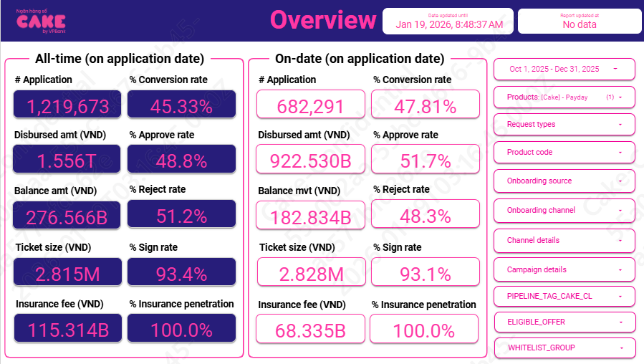

 | Application | Approval | Disburse

 | %Approval rate | 51.7%
 | %Disburse | 93.1%

3. Risk

 | Row Labels | 202507 | 202508 | 202509 | 202510 | 202511 | 202512
 | B00 | 48,634,267,021 | 88,855,719,327 | 158,141,756,909 | 192,341,312,424 | 218,237,844,258 | 292,879,452,784
 | B01 |  | 7,411,914,202 | 7,415,539,793 | 17,230,664,434 | 17,565,666,855 | 17,485,144,320
 | B02 |  |  | 5,155,577,351 | 5,721,078,767 | 13,593,285,382 | 14,087,621,757
 | B03 |  |  |  | 4,833,589,534 | 5,419,805,556 | 13,230,492,780
 | B04 |  |  |  |  | 4,674,236,350 | 5,393,812,893
 |  |  |  |  |  |  | 4,603,363,352

Row Labels |  | 202510 | 202511 | 202512
B00 | 7.5% | 10.9% | 9.1% | 8.01%
B01 | 78.7% | 77.1% | 78.9% | 80.20%
B02 | 95.3% | 93.8% | 94.7% | 97.33%
3 | 98.1% |  | 96.7% | 99.52%
4 | 98.5% |  |  | 98.48%
5 | 99.0%
6 | 100.0%
7 | 100.0%
8 | 100.0%

4. UW, collection, MKT
 | 10 | 11 | 12
New | 99651 | 105,326 | 121,215
Active | 87775 | 100,854 | 117,298

MKT | 94,113,533 | 164,403,980 | 24,403,980
UW | 762,503,259 | 719,192,140 | 877,629,192
Collection | 229,632,136 | 331,760,534 | 361,197,906

Econtract | 73,589,575 | 78,132,235 | 91,972,260
NFC | 26,901,241 | 28,758,789 | 37,924,410
SMS | 36,220,890 | 41,324,868 | 39,687,249

MKT | 0.0009
UW | 0.007

Collection | 0.005 | 0.003
Disbursement | 0.001
SMS | 0.0004

5. Allocation

Direct HR | 0.009
Indirect HR | 0.024
System | 0.012
Other | 0.012

